表紙
平成28年度版 |  | ★関数編
 |  | Copyright(C) 2016 / 柏市ＩＴ教育支援アドバイザー

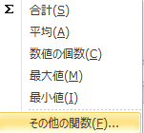
関数の挿入方法の基本

【方法１】 | 「オートSUM」 ボタンから挿入する
 | ①答えを表示したいセルをクリック
 | ②「ホーム」のオートSUMボタンで関数を選択
 | ③対象データの範囲をドラッグで選択し、「Enter」する |  | ３つの方法で合計を求める
 |  |  | 計算してみましょう （SUM関数）
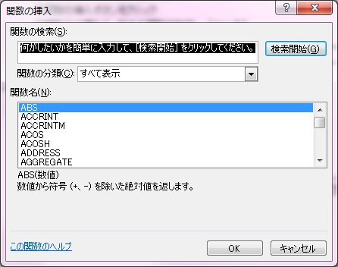
【方法２】 | 「関数の挿入」ボタンから挿入する |  | 点数表
 | ①答えを表示したいセルをクリック |  | 43
 | ②関数の挿入ボタンをクリック |  | 67 | 方法1
 | ③関数の分類から、該当の関数を指定し、「OK」する |  | 87
 | ④各関数の引数を指定し、OKする |  | 45
 | （引数は、セルのクリックやドラッグで入力可です) |  | 76 | 方法2
 |  |  | 61
【方法３】 | 数式バーに直接入力する |  | 20
 | ①答えを表示したいセルをクリック |  | 35 | 方法3
 | ②セルに直接イコール "= " を入力する |  | 10
 | ③ "=" の後に関数名を入力
 | ④引数がある場合は、 カッコの中に入力する
 | （引数は、セルのクリックやドラッグで入力可です)

絶対参照
計算式の作り方と絶対参照 |  |  |  |  | 練習問題

セルに挿入した計算式は、オートフィル機能でコピーする事ができます |  |  |  |  | それぞれの月の金額を求め、表を完成させます
式の中に記入されているセル番地も自動的にカウントされます（例：C4→C5→C6・・・・） |  |  |  |  | ただし式の入力は緑のセルのみとします
計算式の中のセル番地をコピーしても変更したくない場合は、その番地を絶対参照扱いにします
※数量が変わると単価の位置も変わる
セルを使用（C12→C13→C14)
 |  |  |  |  | 問題１：「４月」の「のり」の代金を計算し、他月へコピーする
＜例１＞
①消しゴムの金額欄に計算式を入力する（単価×数量） |  |  |  |  |  | 4月 | 5月 | 6月 | 7月
相対参照
②オートフィルで式をコピーし、ノート＋画用紙の金額を求める |  |  |  |  | 数量 | 5 | 10 | 5 | 6
 |  |  |  |  | のり
 | 単価 | 数量 | 金額
※単価は固定のセルを使用（C22）
を使用します($C$22)
を押すたびに＄の位置が
変わります
列行固定→
行のみ固定→
列のみ固定→
消しゴム | ¥100 | 5 |  | ←式 ： = C12＊D12 | 単 価 | ¥50
ノート | ¥150 | 10 |  | ←式 ： = C13＊D13
絶対参照
画用紙 | ¥10 | 5 |  | ←式 ： = C14＊D14 | 問題２：「４月」の消しゴム代を計算し、他へコピーする
 |  |  |  |  | ※ヒント：単価の行部分と数量の列部分を絶対参照
 |  |  |  |  |  | 単価 | 消しゴム | ノート | のり
Ｆ４
＜例2＞ |  |  |  |  |  | 数量 | ¥100 | ¥150 | ¥50
①４月の金額欄に計算式を入力する（単価×数量） |  |  |  |  | 4月 | 5
Ｆ４
②計算式の単価のセル（C22)を絶対参照にする |  |  |  |  | 5月 | 10
③オートフィルで式をコピーし、５月～の金額を求める |  |  |  |  | 6月 | 5
 |  |  |  |  | 7月 | 6
絶対参照（単価）
単 価 | ¥100 | ←セルC22 |  |  | 8月 | 7
 |  |  |  |  | 9月 | 8
 |  | 数量 | 金額
 | 4月 | 5 |  | ←式 ： = $C$22＊ D25 |  | 単価 | 消しゴム | ノート | のり
 | 5月 | 10 |  | ←式 ： = $C$22＊ D26 |  | 数量 | ¥100 | ¥150 | ¥50
答え
 | 6月 | 5 |  | ←式 ： = $C$22＊ D27 | 4月 | 5 | 500 | 750 | 250
 | 7月 | 6 |  | ←式 ： = $C$22＊ D28 | 5月 | 10 | 1,000 | 1,500 | 500
 | 8月 | 2 |  | ←式 ： = $C$22＊ D29 | 6月 | 5 | 500 | 750 | 250
 | 9月 | 8 |  | ←式 ： = $C$22＊ D30 | 7月 | 6 | 600 | 900 | 300
 |  |  |  |  | 8月 | 7 | 700 | 1,050 | 350
 |  |  |  |  | 9月 | 8 | 800 | 1,200 | 400

COUNTIF
COUNTIF関数 |  |  |  | 練習問題

 |  |  |  | ①朝食を食べる割合別の人数を計算しましょう
■ 条件に一致する個数を求める |  |  |  | ②就寝時間別の人数を計算しましょう
 | COUNTIF | （ 範囲 , 条件 ） |  | ただし式の入力は緑のセルのみで、オートフィルします
この範囲内で
この条件に当てはまる件数
 |  |  |  | 番号 | 氏名 | 毎日朝食を 食べる | 就寝 時間は | テスト結果

 |  |  |  | 1 | 相賀 A郎 | ◎ | 21:00:00 | 90
例1） 朝食を毎日食べる（◎）の人数を調べましょう |  |  |  | 2 | 石川 B子 | ○ | 22:00:00 | 50
COUNTIF ( M8:M17, "◎" ) |  |  |  | 3 | 宇野 C子 | ◎ | 21:00:00 | 60
 |  |  |  | 4 | 榎本 D美 | ○ | 21:00:00 | 85
例2） テスト結果が70点以上の人数を調べましょう |  |  |  | 5 | 大場 Ｅ雄 | × | 23:00:00 | 55
COUNTIF ( O8:O17, ">= 70" ) |  |  |  | 6 | 加藤 Ｆ男 | × | 22:00:00 | 75
 |  |  |  | 7 | 木村 Ｇ次 | ○ | 21:00:00 | 50
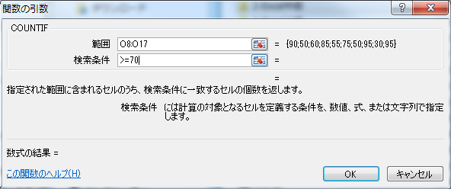
 |  |  |  | 8 | 栗原 Ｈ和 | ◎ | 22:00:00 | 95
 |  |  |  | 9 | 見城 Ｉ広 | × | 23:00:00 | 30
 |  |  |  | 10 | 向後 Ｊ | ◎ | 21:00:00 | 95

 |  |  |  | 朝食を食べる |  | 答え | 就寝時間 |  | 答え
 |  |  | 毎日 | ◎ |  | 4 | 21:00:00 |  | 5
 |  |  | 時々 | ○ |  | 3 | 22:00:00 |  | 3
 |  |  | なし | × |  | 3 | 23:00:00 |  | 2

 |  |  |  | ※ヒント：条件が変化する場合、条件もセルを参照させます

COUNTIFS
COUNTIFS関数 |  |  |  | 練習問題

 |  |  |  | ①朝食を食べる割合別に８０点以上の人数を計算しましょう
■ 複数条件に一致する個数を求める（クロス集計など） |  |  |  | ②就寝時間別に50点未満の人数を計算しましょう
 | COUNTIFS | （範囲1,条件1,範囲2,条件2・・・・・・） |  | ただし式の入力は緑のセルのみで、コピーします
範囲1内で条件1に当てはまる数
範囲2で条件2に当てはまる数
AND
 |  |  |  | 番号 | 氏名 | 毎日朝食を 食べる | 就寝 時間は | テスト結果

 |  |  |  | 1 | 相賀 A郎 | ◎ | 21:00:00 | 90
例） 朝食を食べるが◎ で ８０点以上 の人数を計算しましょう |  |  |  | 2 | 石川 B子 | ○ | 22:00:00 | 49
COUNTIFS( M8:M17, "◎", O8:O17, ">=80" ) |  |  |  | 3 | 宇野 C子 | ◎ | 21:00:00 | 60
 |  |  |  | 4 | 榎本 D美 | ○ | 21:00:00 | 85
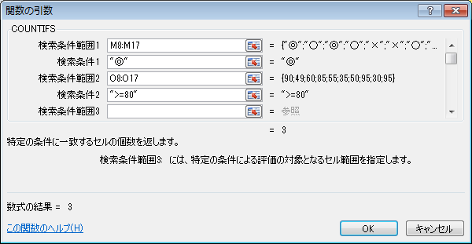
 |  |  |  | 5 | 大場 Ｅ雄 | × | 23:00:00 | 55
 |  |  |  | 6 | 加藤 Ｆ男 | × | 23:00:00 | 35
 |  |  |  | 7 | 木村 Ｇ次 | ○ | 21:00:00 | 50
 |  |  |  | 8 | 栗原 Ｈ和 | ◎ | 22:00:00 | 95
 |  |  |  | 9 | 見城 Ｉ広 | × | 23:00:00 | 30
 |  |  |  | 10 | 向後 Ｊ | ◎ | 21:00:00 | 95

 |  |  |  | 朝食 | 80点以上 | 答え | 就寝時間 | 50点未満 | 答え
 |  |  | 毎日 | ◎ |  | 3 | 21:00:00 |  | 0
 |  |  | 時々 | ○ |  | 1 | 22:00:00 |  | 1
 |  |  | なし | × |  | 0 | 23:00:00 |  | 2

 |  |  |  | ※ヒント：条件の部分（変化する条件）はセルを参照させます

VLOOKUP
関数 VLOOKUP関数 | 練習問題 |  | 高校受験日程表から情報を取得しましょう
 | ①入力されたNOの学校情報を表示させましょう
■一覧表の左端の列で値を検索し、同じ行にある指定位置の値を返します |  |  |  |  |  |  | 高校受験日程
 | NO |  | 学校名 | 願書 | 入試日 | 発表 | NO | 学校名 | 願書 | 入試日 | 発表
VLOOKUP （ 検索値，範囲，列番号，検索の型 ） | 3 | ←NO入力 |  |  |  |  | 1 | 芝浦工大柏 | 2016-01-12 | 2016-01-18 | 2016-01-20
 |  |  |  |  |  |  | 2 | 二松学舎沼柏 | 2016-01-08 | 2016-01-17 | 2016-01-21
検索する値
一覧表の範囲
表の何列目か
検索の型
 |  |  |  |  |  |  | 3 | 流通経済柏 | 2016-01-08 | 2016-01-17 | 2016-01-19
FALSE(0)・・・完全一致 TRUE(1)・・・近似値
 | ②それぞれの受験校に応じた情報を表示させましょう |  |  |  |  |  | 4 | 柏日体 | 2016-01-08 | 2016-01-18 | 2016-01-22
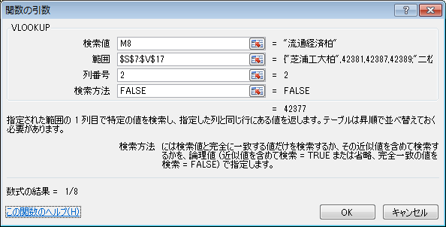
 | ただし式は緑のセルのみ入力し、コピーします |  |  |  |  |  | 5 | 専修大松戸 | 2016-01-09 | 2016-01-17 | 2016-01-19
 | （※コピーする向きを考えて絶対参照の有無を考えましょう） |  |  |  |  |  | 6 | 我孫子二階堂 | 2016-01-10 | 2016-01-17 | 2016-01-19
この数値を利用します→
 |  |  |  |  |  |  | 7 | 中央学院 | 2016-01-09 | 2016-01-19 | 2016-01-25
 |  |  |  | 2 | 3 | 4 | 8 | 麗澤高校 | 2016-01-13 | 2016-01-17 | 2016-01-20
 | 番号 | 氏名 | 受験校 | 願書 | 入試日 | 発表 | 9 | 東洋大牛久 | 2016-01-07 | 2016-01-15 | 2016-01-21
 | 1 | 相賀 A郎 | 流通経済柏 |  |  |  | 10 | 土浦日大 | 2016-12-17 | 2016-01-09 | 2016-01-12
 | 2 | 石川 B子 | 麗澤高校 |  |  |  | 11 | 市川高校 | 2016-01-12 | 2016-01-17 | 2016-01-18
 | 3 | 宇野 C子 | 開成高等学校 |  |  |  | 12 | 成田高等学校 | 2016-01-08 | 2016-01-17 | 2016-01-19
 | 4 | 榎本 D美 | 専修大松戸 |  |  |  | 13 | 開成高等学校 | 2016-01-25 | 2016-02-10 | 2016-02-12
 | 5 | 大場 Ｅ雄 | 二松学舎沼柏
 | 6 | 加藤 Ｆ男 | 柏日体
 | 7 | 木村 Ｇ次 | 専修大松戸
 | 8 | 栗原 Ｈ和 | 東洋大牛久
 | 9 | 見城 Ｉ広 | 成田高等学校
 | 10 | 向後 Ｊ | 中央学院

 | ※ヒント：検索値（受験校）の列部分、範囲、列番号の行部分が絶対参照

MATCH-OFFSET
MATCH関数 |  |  |  | 練習問題
 |  |  |  |  | 新幹線料金表から、指定された出発・到着地の運賃を求めます。

検索する値
検索する範囲
検索の型
■ 特定の値が範囲内で何番目に位置するかを調べる |  |  |  |  | 基準セル↓ | 新幹線料金表
MATCH |  | （ 検索値, 範囲, 照合の種類 ） |  |  | 駅名 | 東京 | 名古屋 | 大阪 | 京都 | 博多
 |  |  |  |  | 我孫子 | 640 | 11,220 | 14,790 | 14,250 | 23,080
FALSE(0)・・・完全一致 TRUE(1)・・・近似値
 |  |  |  |  | 柏 | 550 | 11,110 | 14,680 | 14,140 | 22,970
 |  |  |  |  | 松戸 | 390 | 10,900 | 14,470 | 13,930 | 22,760

OFFSET関数 |  |  |  |  | ①選択された出発（到着）地の基準セルからの位置を求めます。

 |  |  |  |  |  | 場所選択 | 位置 | 答え
■ 基準となるセルから指定した値だけ離れたセルを取得する |  |  |  |  | 出発地 | 柏 |  | 2 | ←出発地と一致する縦位置（MATCH)
OFFSET |  | （ 参照, 行数, 列数, [高さ], [幅] ） |  |  | 到着地 | 大阪 |  | 3 | ←到着地と一致する横位置(MATCH)
基準となるセル
下へ移動する行数
右へ移動する列数
 |  |  |  |  | ②①で求めた位置を使って、料金表から運賃を求めます。
 |  |  |  |  |  |  |  | 答え
 |  |  |  |  | 運賃 |  |  | 14,680
 | ↓基準セル |  | ①下記の地名が表の上から何番目に位置するでしょうか？ |  |  | ↑出発地～到着地の運賃（OFFSET)
 | 運賃 |  | 大阪
=MATCH( E20, B21:B25, 0 )
東京 | 640
名古屋 | 11,220
大阪 | 14,790 |  | ②上記の地名の該当する運賃はいくらでしょうか？
京都 | 14,250 |  | 運 賃
=OFFSET( C20, F20, 0 )
博多 | 23,080

IF
IF関数 （単条件バージョン） |  |  | 練習問題
 |  |  | 国語の成績表で、80点以上は「A」，それ以外は「B」を表示させます。
■指定した条件が真か偽かを判断し、それぞれの場合の値を返します |  |  | ①関数の挿入から作成しましょう
 |  |  | ②数式バーに直接入力して作成しましょう
 |  |  | （※直接入力の場合、文字データにはダブルコーテーションをつけます）
IF (論理式 , 真の場合の値 , 偽の場合の値 )
 |  |  | 番号 | 氏名 | 国語 | 判定① | 判定②
例） もし、得点（セルP8）が ８0点以上なら Aを、それ以外はBと表示させる |  |  | 1 | 相賀 A郎 | 30
IF ( P8 >= ８0, "A", "B" ) |  |  | 2 | 石川 B子 | 69
 |  |  | 3 | 宇野 C子 | 40
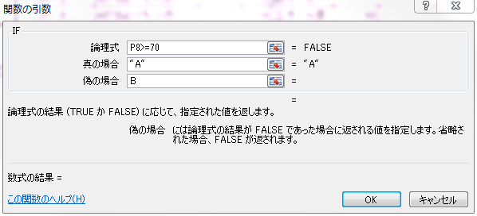
 |  |  | 4 | 榎本 D美 | 79
 |  |  | 5 | 大場 Ｅ雄 | 55
 |  |  | 6 | 加藤 Ｆ男 | 100
 | 論理式の作り方 |  | 7 | 木村 Ｇ次 | 80
 | A＝B | AとBが等しい | 8 | 栗原 Ｈ和 | 77
 | A＞B | AがBよりも大きい | 9 | 見城 Ｉ広 | 68
 | A＜B | AがBよりも小さい | 10 | 向後 Ｊ | 92
 | A＞＝B | AがB以上 | 11 | 佐藤 Ｋ樹 | 95
 | A＜＝B | AがB以下 | 12 | 清水 Ｌ生 | 88
 | Ａ＜＞Ｂ | ＡとＢが等しくない | 13 | 鈴木 Ｍ | 71
 |  |  | 14 | 立木 Ｎ彦 | 39
 |  |  | 15 | 長野 Ｏ朗 | 98

 |  |  | ※ 1番の判定を作成後、オートフィルで式をコピー

入力規則・応用
入力規則 |  | ※入力規則はこの他にも半角英数のみ入力を許可するなど、便利な設定ができます。

ドロップダウン（▼）から選択してデータを入力したり、
決まったデータのみを入力させたい場合、入力規則を使用します。 |  |  |  | 練習問題 （②はチャレンジ問題）
 |  |  |  | ①地域の選択を表からリスト表示させる（柏，松戸）
【手順】 | ①「入力規則」を設定したいセルを選択する |  |  | ②①で選択された地域別の学校名をリストを表示させる
 | ②「データ」タブ → 「データの入力規則」をクリック |  |  | （※地域のセルM11はコピーするので相対参照になります）
 | ③「入力値の種類」で「リスト」を選択 |  |  | ③オートフィルで表を完成させる
 | ④「元の値」に表示させたいデータを入力（選択）する
②
 |  |  |  | 番号 | 氏名 | 地域 | 学校名 | 柏 | 松戸 | ☆評価について
 |  |  |  | 1 | 相賀 A郎 |  |  | 東葛飾 | 小金 | 70点以上・・・A
 |  |  |  | 2 | 石川 B子 |  |  | 県立柏 | 松戸国際 | 50点以上・・・B
 |  |  |  | 3 | 宇野 C子 |  |  | 柏南 | 松戸馬橋 | 50点未満・・・C
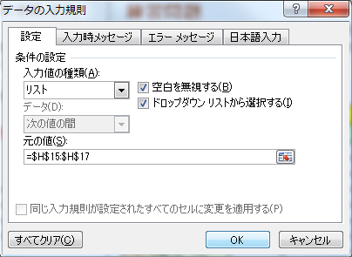
 |  |  | 選択表 | 4 | 榎本 D美 |  |  | 柏中央 | 松戸南
 |  |  | A | 5 | 大場 Ｅ雄 |  |  | 柏の葉 | 松戸向陽
③
 |  |  | B | 6 | 加藤 Ｆ男 |  |  | 柏陵 | 松戸秋山
 |  |  | C | 7 | 木村 Ｇ次 |  |  | 市立柏 | 市立松戸 | 評価入力用
 |  |  |  | 8 | 栗原 Ｈ和 |  |  | 沼南 |  | A
④
※条件式を入力できる
 |  |  |  | 9 | 見城 Ｉ広 |  |  | 沼南高柳 |  | B
 |  |  |  | 10 | 向後 Ｊ |  |  |  |  | C
 |  |  | ↑入力規則を設定
 |  |  |  | ※②の入力規則（IFの文字は手入力）
（ 地域が柏(文字)だったら ， 「柏の範囲 」， そうでなければ「松戸の範囲 」 ）
 |  |  |  | =IF( M11=$P$10,$P$11:$P$19, $Q$11:$Q$19 )

IF 入れ子
関数 IF関数 （入れ子バージョン） |  |  | 練習問題 |  | 国語の成績の表があります。
 |  |  | 80点以上の人は判定の欄にAを表示、
■ IF関数の条件が３つ以上の場合には、「偽の場合」にIF関数を重ねて入力します |  |  | ４0点～79点の人はBを表示、それ以下はCを表示させる
 |  |  | ①判定１：式に値や数値を入力し判定する
IF (論理式 , 真の場合の値 ,偽の場合の論理式） |  |  | ②判定２：判定表の値を使って式を作成する |  |  |  |  | 判定表↓

例） もし、得点（セルP8）が 80点以上ならA 、40点以上79点以下ならB、 |  |  | 番号 | 氏名 | 国語 | 判定1 | 判定2 | 点数(以上） | 成績
 | それ以外はCと表示 |  | 1 | 相賀 A郎 | 30 |  |  | 80 | A
 |  |  | 2 | 石川 B子 | 69 |  |  | 40 | B
IF( P8 >= 80, "Ａ", ・・・・・ ) |  |  | 3 | 宇野 C子 | 40 |  |  | 0 | C
IF( P8 >= 80, "A", IF( P8 >= 40,"B","C" ) ) |  |  | 4 | 榎本 D美 | 79
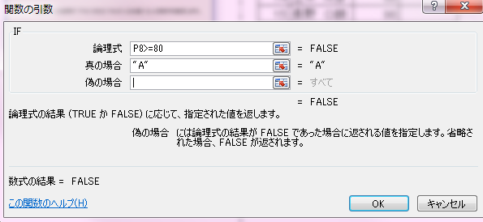
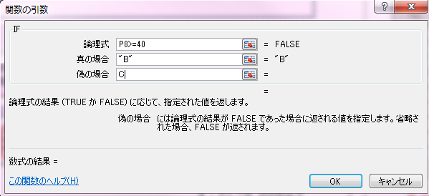
 |  | ↓ | 5 | 大場 Ｅ雄 | 55
 |  |  | 6 | 加藤 Ｆ男 | 100
※「偽の場合」のセルをクリックし、画面左上の名前ボックスから再度「IF」を選択する
 |  |  | 7 | 木村 Ｇ次 | 80
 |  |  | 8 | 栗原 Ｈ和 | 77
 |  |  | 9 | 見城 Ｉ広 | 68
 |  |  | 10 | 向後 Ｊ | 92
 |  |  | 11 | 佐藤 Ｋ樹 | 95
 |  |  | 12 | 清水 Ｌ生 | 88
 |  |  | 13 | 鈴木 Ｍ | 71
 |  |  | 14 | 立木 Ｎ彦 | 39
 |  |  | 15 | 長野 Ｏ朗 | 98

